開発およびDB
１） | 開発言語 | VB.NET（seasar2)

２） | DB | Postgresql

３） | 帳票 | VB-Report 8

DB
銀行預金帳
（社長建替）
合計残高試算表
総勘定元帳

P/L
財務借貸対照表
財務状態分析表

B/S

画面構成
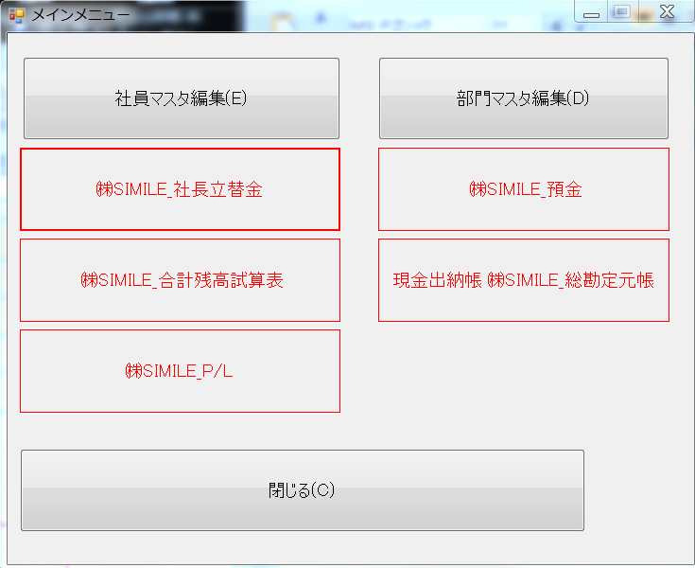
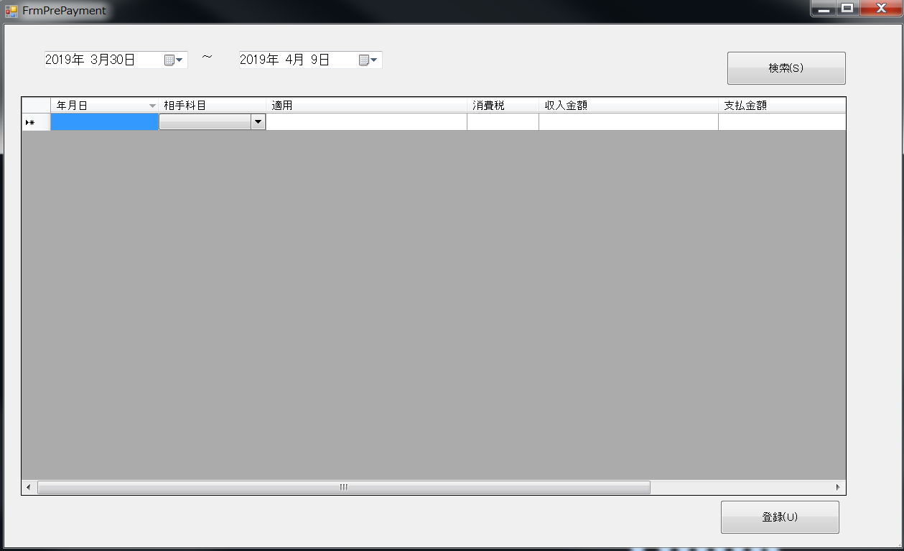
例）

帳票
